Sheet1
 | 功能 | 控制项目 | 示意图
1 | 车控-常用 | 单指旋转车外观 | 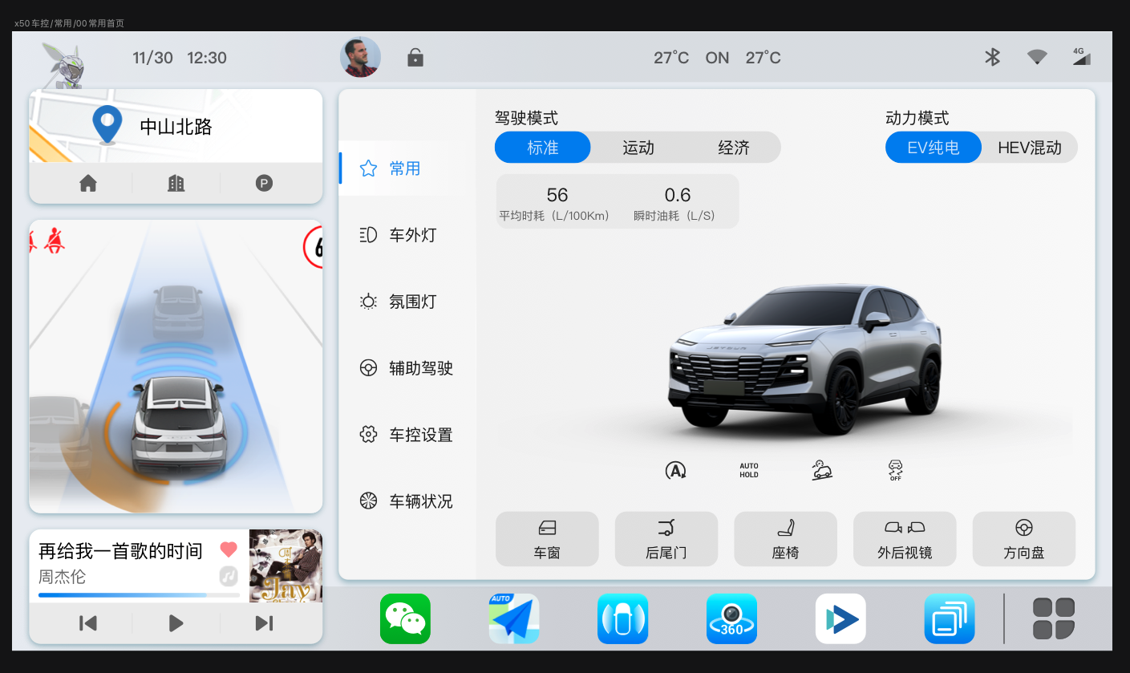
 |  | 车模与车辆状态同步 （被动状态，无需点击）
2 | 空调 | 吹风效果（吹风组合，风量大小 冷暖风，前除霜） | 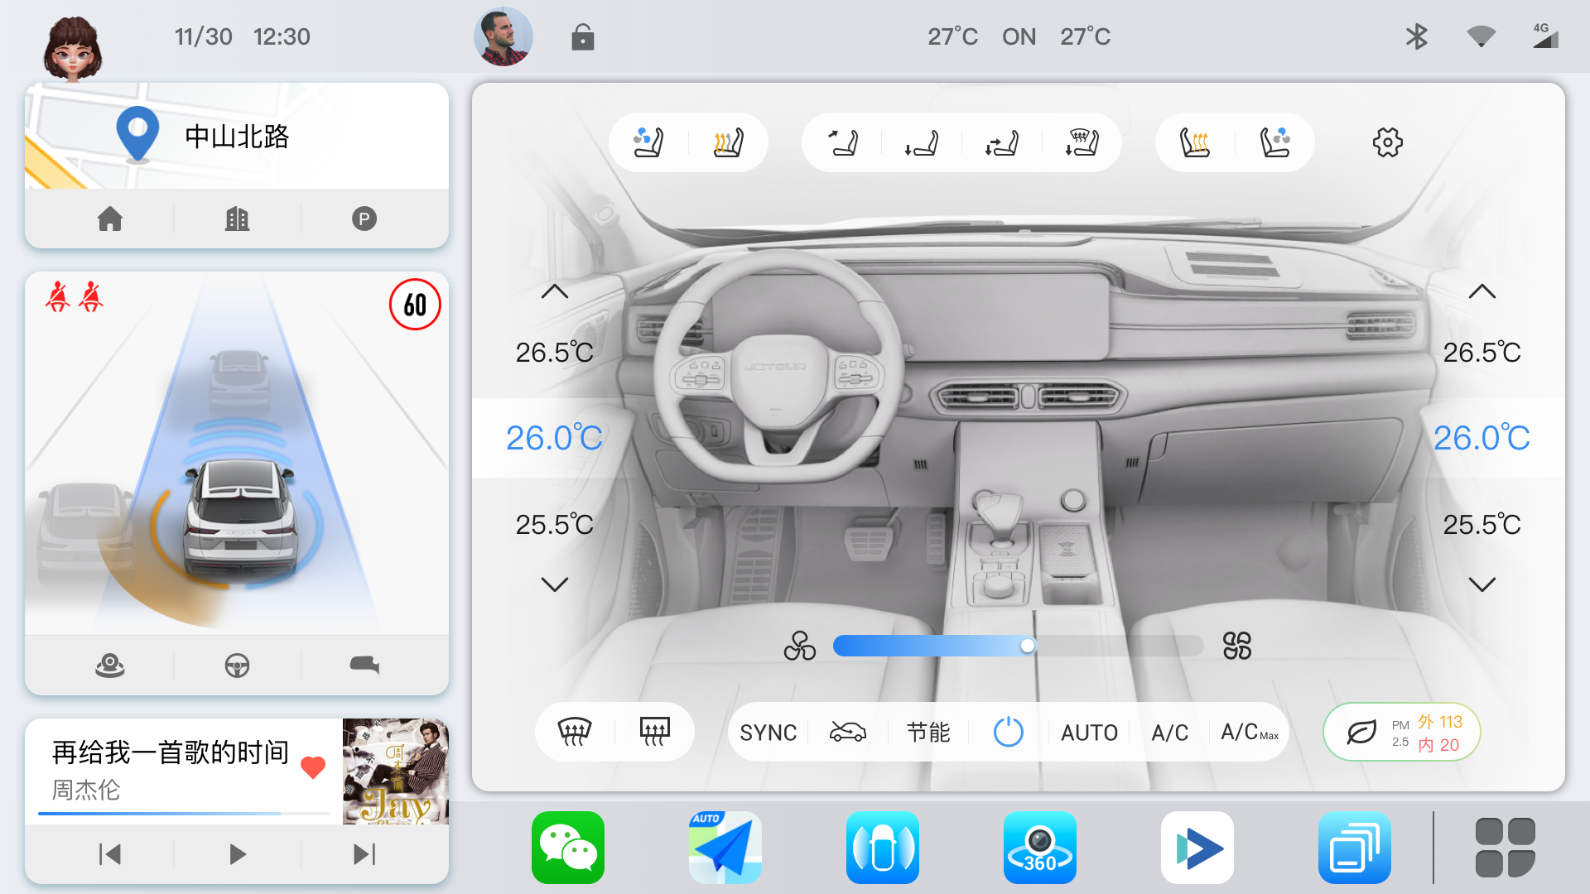
 |  | 座椅通风、加热
 |  | 空气净化
3 | 氛围灯 | 色条与氛围灯同步色彩 | 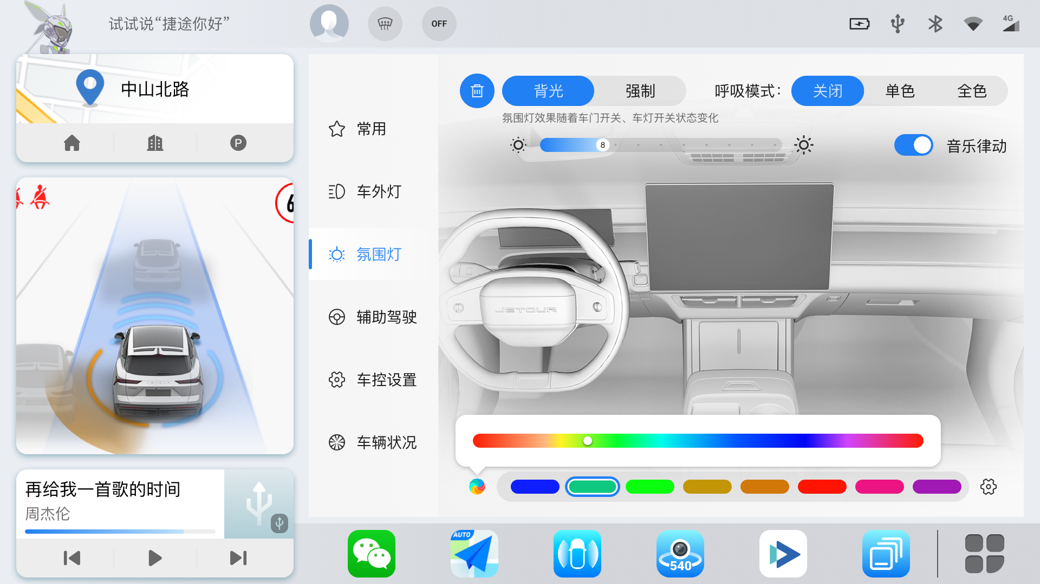
 |  | 呼吸状态

